Sheet1
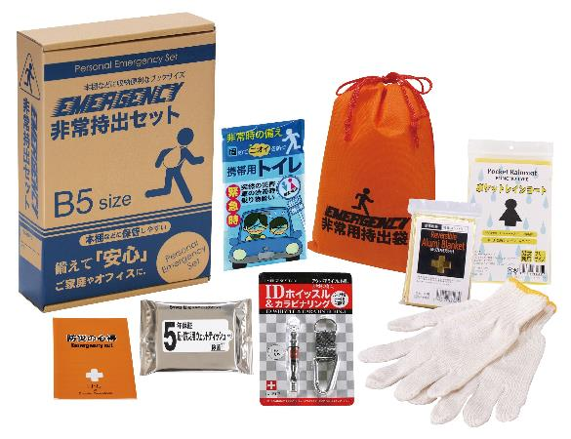
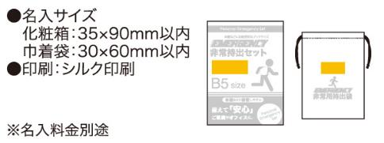
提 案 書

コンパクト防災 8点セット CB-15 |  | 参考上代 | ¥1,500 | 販売価格
 |  | （税別） |  | （税別）
【JAN】 | 4562121884861
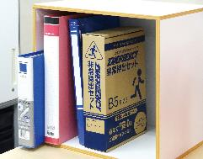
 |  |  | 【商品番号】 6641-65 【本体サイズ】 防災用巾着：165×220mm 【パッケージサイズ】 190×278×60mm・375g 【個装形態】 化粧箱入 【入数】 30 【セット内容】 収納巾着袋・アルミブランケット・IDホイッスル&カラビナリング・防災用ウェットティッシュ・軍手・レインコート・携帯用トイレ1P・防災の心得 【商品説明】 災害時に必要な最小限の内容をセットバッグなどに入れて携帯できるコンパクトな防災セット 【備考】 一部色・柄・商品が変更になる場合があります。ご了承ください。 【生産国】 中国・日本

